PSC e-Beam_명세서
시설물 설명
시설물 종류 | 교량공
시설물 명칭 | EX 거더
규격 | L=30.0m, H=1.50m
BIM 모델 이미지
 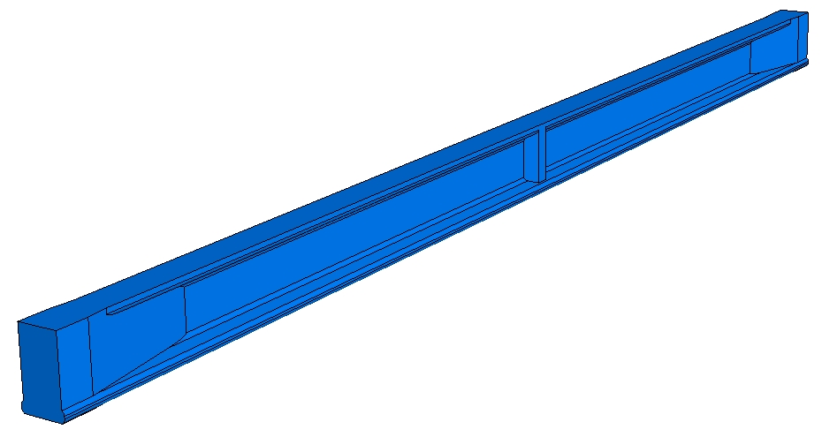

라이브러리 파일
모델링 수준 | 일반도 | 철근 포함 여부 |  | NO
라이브러리 종류 | 3D | 파일 종류 |  | STP

라이브러리 사용
라이브러리 파일에 포함된 유형 리스트
EX 거더 (L=30m) 40MPa

설계조건
표준도의 설계조건
1. 라이브러리 명칭 : EX 거더-30m-40MPa
2. 제원 : L=30.0m H=1.50m
3. 교량 등급 : 1등급
4. 설계기준강도(fck) : 40MPa
5. 설계방법 : 한계상태 설계법
6. 특기사항 :
- 도로 1등급 교량에 사용
- 복수의 Beam을 교대(또는 교각)와 교각(또는 교대) 사이에 단계별로 거치
Beam 거치 후 후 바닥판과 합성하여 사용

라이브러리 관리
컨텐츠 작성기관 |  | URL
제품 제조 업체명 |  | URL
관리기관 | 한국건설기술연구원 | URL
라이브러리 버전 | V.1.0(2019) | 작성년도 | 2019

